Sheet1
OOD |  |  |  |  | １１.プログラム機能設計書 |  |  |  |  |  |  |  |  |  |  |  |  |  |  |  |  |  |  |  |  |  |  | 11/11
システム名： 店舗情報共有システム |  |  |  |  |  |  |  |  |  | 機能名： ユーザー情報編集 （機能ID:022 ） |  |  |  |  |  |  |  |  |  |  |  |  |  | 作成日： 2013/1１/15 |  |  |  | 作成者： 村上出海

 | 【１－１．概要説明】
 |  |  | ・登録されたユーザ情報を編集する。
 |  |  | ・各テキストボックスに入力したのちに保存ボタンを押すことで編集したユーザ情報を保存することが可能。

共通メニュー
 | 【１－２．画面レイアウト定義】

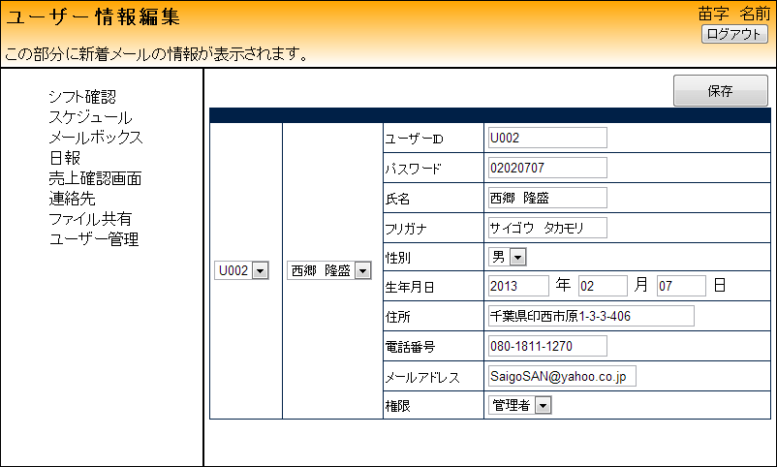
(3)
(4)
(5)
(1)
(2)
(6)
(7)
(8)
(9)
(10)
(11)
(12)
(13)

 | 【１－３．画面項目定義】
 |  | 番号 | 項目名 |  |  |  | 項目名（英字） | 属性 |  | 型 | 桁数 (Byte) | I/O | 必須チェック | 入力制限 |  |  |  |  | 表示形式 （編集仕様） | DBアクセス | 対応テーブルカラム |  | 詳細
 |  |  |  |  |  |  |  |  |  |  |  |  |  | かな | カタカナ | 英字 | 数値
 |  | (1) | ユーザID |  |  |  | UserId | label |  | String | - | I/O | - | - | - | - | - | - | - | - | ユーザー情報.ユーザID |  | 前画面で選択された情報を表示
 |  | (2) | 氏名 |  |  |  | UserName | label |  | String | - | I/O | - | - | - | - | - | - | - | - | ユーザー情報.氏名 |  | 前画面で選択された情報を表示
 |  | (3) | ユーザID |  |  |  | UserId | text |  | String | 4 | I/O | - | - | - | ○ | - | - | - | (1) | ユーザー情報.ユーザID |  | 前画面の情報を元にデータベースから情報を引き出す
 |  | (4) | パスワード |  |  |  | Password | text |  | String | 5 | I/O | - | - | - | ○ | - | - | - | (1) | ユーザー情報.パスワード |  | 前画面の情報を元にデータベースから情報を引き出す
 |  | (5) | 氏名 |  |  |  | UserName | text |  | String | 25 | I/O | - | ○ | - | - | - | - | - | (1) | ユーザー情報.氏名 |  | 前画面の情報を元にデータベースから情報を引き出す
 |  | (6) | フリガナ |  |  |  | Phonetic | text |  | String | 25 | I/O | - | - | ○ | - | - | - | - | (1) | ユーザー情報.フリガナ |  | 前画面の情報を元にデータベースから情報を引き出す
 |  | (7) | 性別 |  |  |  | Sex | select |  | String | 8 | I/O | - | - | - | - | - | - | - | (1) | ユーザー情報.性別 |  | 前画面の情報を元にデータベースから情報を引き出す
 |  | (8) | 生年月日 |  |  |  | Date of birth | text |  | int | 8 | I/O | - | - | - | - | ○ | - | - | (1) | ユーザー情報.生年月日 |  | 前画面の情報を元にデータベースから情報を引き出す
 |  | (9) | 住所 |  |  |  | Address | text |  | String | 100 | I/O | - | ○ | ○ | ○ | ○ | - | - | (1) | ユーザー情報.住所 |  | 前画面の情報を元にデータベースから情報を引き出す
 |  | (10) | 電話番号 |  |  |  | Tell | text |  | int | 15 | I/O | - | - | - | - | ○ | - | - | (1) | ユーザー情報.電話番号 |  | 前画面の情報を元にデータベースから情報を引き出す
 |  | (11) | メールアドレス |  |  |  | Email | text |  | String | 30 | I/O | - | - | - | ○ | ○ | - | - | (1) | ユーザー情報.メールアドレス |  | 前画面の情報を元にデータベースから情報を引き出す
 |  | (12) | 権限 |  |  |  | Authority | select |  | String | - | I/O | - | - | - | - | - | - | - | (1) | ユーザー情報.権限 |  | 前画面の情報を元にデータベースから情報を引き出す
 |  | (13) | 保存ボタン |  |  |  | SaveBtn | Button |  | String | - | I/O | - | - | - | - | - | - | - | (2) | - |  | データベースに情報を保存する

 | 【１－４．入力パラメータ】
 |  | № | ID |  |  | 名称 |  | 説明
 |  | 1 | UserId |  |  | ユーザID |  | ユーザIDを入力する
 |  | 2 | Password |  |  | パスワード |  | パスワードを入力する
 |  | 3 | UserName |  |  | 氏名 |  | 登録者の氏名を入力する
 |  | 4 | Phonetic |  |  | フリガナ |  | 登録者のフリガナを入力する
 |  | 5 | Sex |  |  | 性別 |  | 登録者の性別を選択する
 |  | 6 | Date of birth |  |  | 生年月日 |  | 登録者の生年月日を入力する
 |  | 7 | Address |  |  | 住所 |  | 登録者の住所を入力する
 |  | 8 | Tell |  |  | 電話番号 |  | 登録者の電話番号を入力する
 |  | 9 | Email |  |  | メールアドレス |  | 登録者のメールアドレスを入力する
 |  | 10 | Authority |  |  | 権限 |  | 登録者のシステム運用権限を選択する

 | 【１－５．イベント詳細定義】
 |  |  |  |  |  |  |  |  |  |  |  |  |  |  |  |  |  |  |  |  |  | ＰＴ実施結果記入欄
 |  | № | イベント／条件 |  |  |  |  | 処理内容 |  |  |  |  |  |  |  |  |  |  |  |  |  | 実施日 |  |  | 結果 | 実施日 | 結果 | 実施日 | 結果
 |  | 1 | 保存ボタンを押下時 |  |  |  |  | 【入力情報保存】
 |  |  |  |  |  |  |  |  | 入力されたデータをデータベースへ保存する

 | 【１－６．DBアクセス】

 |  | （１）編集情報の表示
 |  |  | 取得カラム名
 |  |  |  | ユーザー情報.ユーザID
 |  |  |  | ユーザー情報.パスワード
 |  |  |  | ユーザー情報.氏名
 |  |  |  | ユーザー情報.フリガナ
 |  |  |  | ユーザー情報.性別
 |  |  |  | ユーザー情報.生年月日
 |  |  |  | ユーザー情報.住所
 |  |  |  | ユーザー情報.電話番号
 |  |  |  | ユーザー情報.メールアドレス
 |  |  |  | ユーザー情報.権限
 |  |  | 検索対象テーブル名
 |  |  |  | ユーザー情報

 |  | （２）ユーザ情報の保存
 |  |  | 登録カラム名
 |  |  |  | ユーザー情報.ユーザID
 |  |  |  | ユーザー情報.パスワード
 |  |  |  | ユーザー情報.氏名
 |  |  |  | ユーザー情報.フリガナ
 |  |  |  | ユーザー情報.性別
 |  |  |  | ユーザー情報.生年月日
 |  |  |  | ユーザー情報.住所
 |  |  |  | ユーザー情報.電話番号
 |  |  |  | ユーザー情報.メールアドレス
 |  |  |  | ユーザー情報.権限
 |  |  | 登録対象テーブル名
 |  |  |  | ユーザー情報

